상품제안서
코랄 에코 기프트 세트 5호 | 상품코드: F23210

 |  |  |  |  |  |  | 02-412-0044 | www.easy1.co.kr
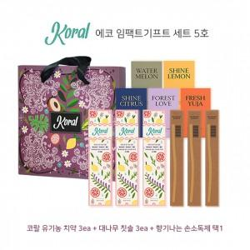

【상세/제작정보】

【인쇄/포장옵션】 | 레이저, 스티커 / 기본 코랄 박스

【공급단가】 | 수량 | 100~ | 300~ | 500~ | 1,000~ | 3,000~
*VAT별도 | 단가 | 33,880원 | 32,630원 | 31,370원 | 30,120원 | 29,360원

【상품 URL】 | https://dev.easy1.co.kr:443/src/goods_detail.php?gdno=23210

